Tabla compacta bloques
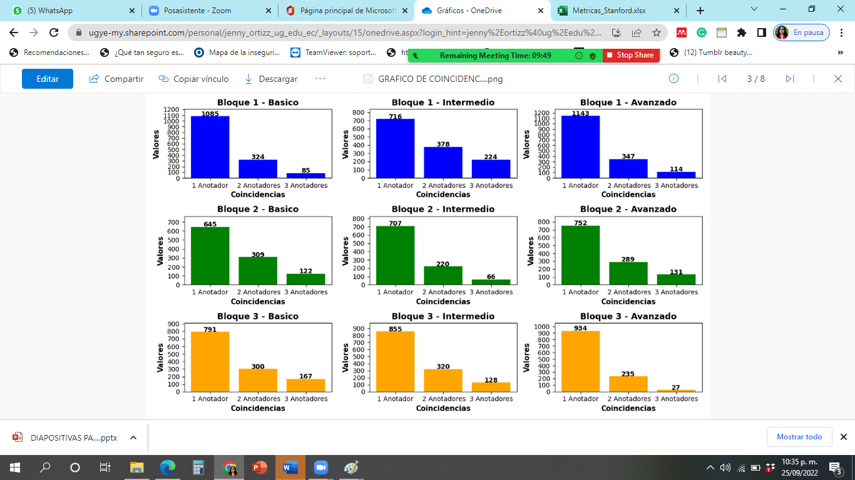
BLOQUE | N_charac | N_w | N_dcw | N_cw | N_lfw | N_rw | N_s | N_cs | LDI | ILFW | LC | SSR | ASL | CS | SCI | ARI | PM | MTLD | CCONJ | SCONJ | PROPN | PRON | NOUN | VERB | ADP | AUX | DET | ADV | ADJ | Anotador_B1 | Anotador_B2 | Anotador_B3 | Anotador_I1 | Anotador_I2 | Anotador_I3 | Anotador_A1 | Anotador_A2 | Anotador_A3 | B_1Anotador | B_2Anotadores | B_3Anotadores | I_1Anotador | I_2Anotadores | I_3Anotadores | A_1Anotador | A_2Anotadores | A_3Anotadores
Bloque 1 | 147821 | 26237 | 17422 | 13688 | 2820 | 12873 | 1104 | 284 | 5924.8355228 | 6252.441281 | 6088.6384019 | 70079.32837 | 8828.5773865 | 92.328607504 | 4460.452997 | 6014.7733892 | 3218 | 4061.0889961 | 1608 | 380 | 1563 | 1055 | 6590 | 1907 | 4701 | 675 | 4262 | 449 | 2965 | 1113 | 380 | 495 | 558 | 782 | 804 | 1001 | 543 | 635 | 1085 | 324 | 85 | 716 | 378 | 224 | 1143 | 347 | 114
Bloque 2 | 156041 | 28250 | 18345 | 14493 | 3174 | 13675 | 1295 | 268 | 6153.5793179 | 6877.058654 | 6515.318986 | 69641.943315 | 9167.1435426 | 84.123262848 | 4625.6334027 | 5988.1317404 | 4062 | 4031.3085854 | 1824 | 397 | 1728 | 1205 | 7038 | 1975 | 5151 | 639 | 4507 | 513 | 3132 | 413 | 707 | 509 | 517 | 451 | 377 | 643 | 641 | 439 | 645 | 309 | 122 | 707 | 220 | 66 | 752 | 289 | 131
Bloque 3 | 151035 | 28426 | 19287 | 14086 | 3144 | 13070 | 921 | 367 | 8382.2735994 | 6832.1550604 | 7607.2143299 | 72082.459071 | 12193.813632 | 147.20613912 | 6170.5098856 | 7212.4001428 | 3284 | 3975.3074845 | 1237 | 782 | 1475 | 1639 | 6735 | 2511 | 5095 | 977 | 4615 | 819 | 2588 | 771 | 624 | 497 | 365 | 681 | 833 | 317 | 781 | 387 | 791 | 300 | 167 | 855 | 320 | 128 | 934 | 235 | 27
 | toda la tabla compacta traBaja con coincidencias
 | 454897 |  |  |  |  |  |  |  |  |  |  |  |  |  |  |  |  |  |  |  |  |  |  |  |  |  |  |  |  | CONTEO DE LAS PALABRAS - NO HAY COINCIDENCIAS |  |  |  |  |  |  |  |  | coindcidencia por bloque y nivel

Condensado
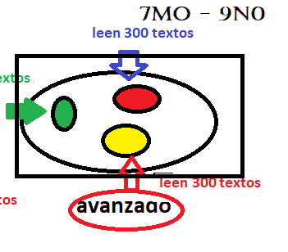
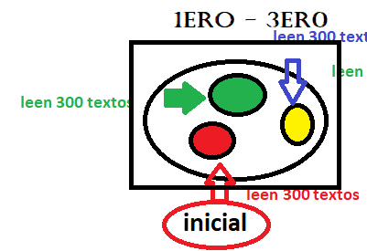
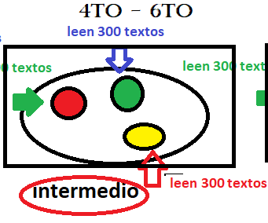
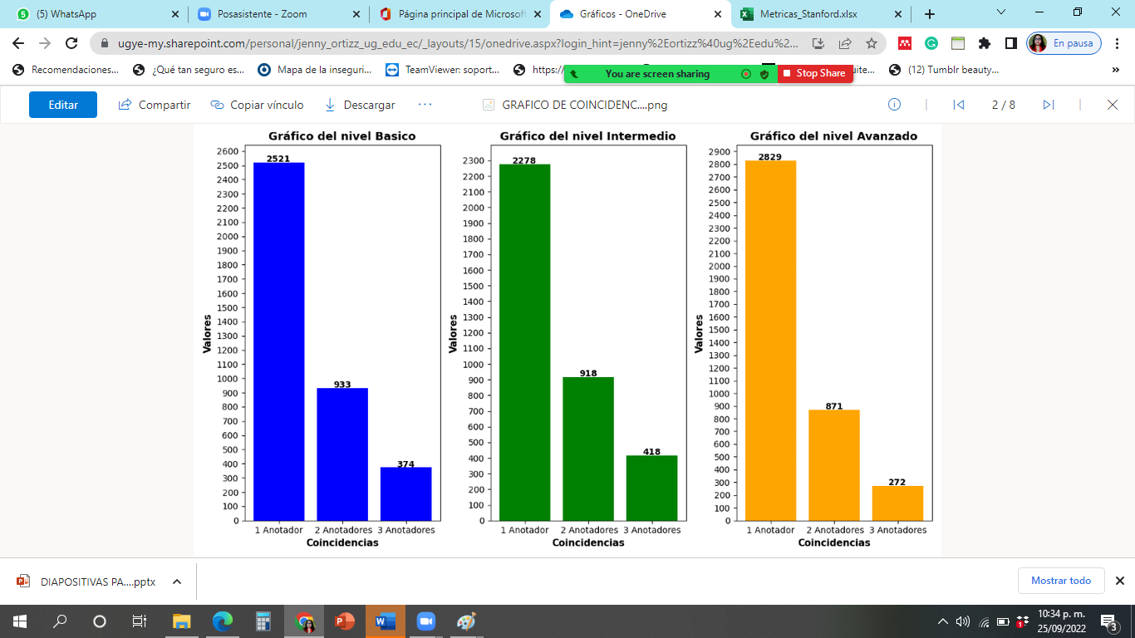
 | B_1Anotador | B_2Anotadores | B_3Anotadores | I_1Anotador | I_2Anotadores | I_3Anotadores | A_1Anotador | A_2Anotadores | A_3Anotadores
Bloques | 2521 | 933 | 374 | 2278 | 918 | 418 | 2829 | 871 | 272

